Hoja1
 |  |  |  |  |  |  |  |  | Fecha de consulta:
 |  |  |  | DASHBOARD - LABORATORIA 2017

 |  | INICIO | INSTRUCCIONES |  | REPORTES

Foto de perfil

Cantidad de egresadas por promoción - Sede Lima
Nombre de Usuario |  |  |  |  | INDICADORES DE RESULTADO - LABORATORIA: SEDE LIMA
Tipo de Usuario
Sede Lima |  |  |  |  |  |  |  |  |  | Año | Cantidad de egresadas por promoción
 |  |  |  |  |  |  |  |  |  | 2014 | 100
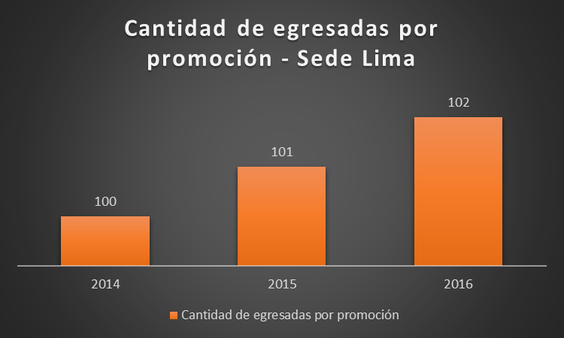
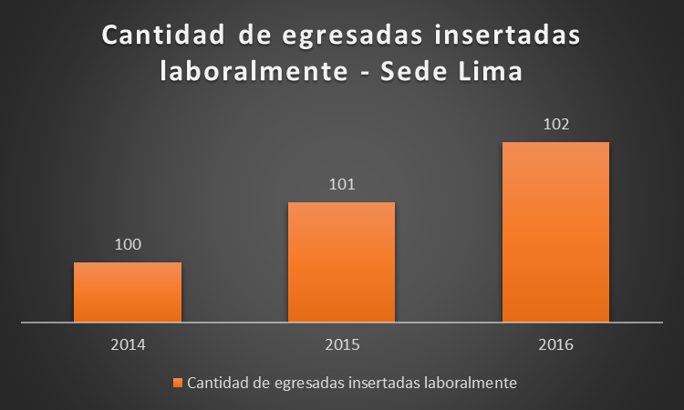
Sede |  |  |  |  |  |  |  |  |  | 2015 | 101
Lima |  |  |  |  |  |  |  |  |  | 2016 | 102
Arequipa
México
Chile

Cantidad de egresadas insertadas laboralmente - Sede Lima
 |  |  |  |  |  |  |  |  |  | Año | Cantidad de egresadas insertadas laboralmente
 |  |  |  |  |  |  |  |  |  | 2014 | 100
 |  |  |  |  |  |  |  |  |  | 2015 | 101
 |  |  |  |  |  |  |  |  |  | 2016 | 102

 |  |  |  |  |  |  |  |  | Fecha de consulta:
 |  |  |  | DASHBOARD - LABORATORIA 2017

 |  | INICIO | INSTRUCCIONES |  | REPORTES

Foto de perfil

Nombre de Usuario
Tipo de Usuario
Sede Lima | 2014 - I
 | 2014 - II
Sede | 2015 - I
Lima | 2015 - II
Arequipa | 2016 - I
México | 2016 -II
Chile | 2017 - I
 | 2017 - II

 |  |  |  |  |  |  | Fecha de consulta:
 | DASHBOARD - LABORATORIA 2017

 |  | INICIO | INSTRUCCIONES |  | REPORTES

Foto de perfil |  | 2016 - II | AM |  | PM | Período de Consulta:
 |  |  |  |  |  | Setiembre
Nombre de Usuario |  |  |  |  |  | Octubre
Tipo de Usuario |  |  |  |  |  | Noviembre
Sede Lima |  |  |  |  |  | Diciembre

Sede
Lima
Arequipa
México
Chile

 |  |  |  |  |  |  |  | Fecha de consulta:
 |  |  |  | DASHBOARD - LABORATORIA 2017

 |  | INICIO | INSTRUCCIONES |  | REPORTES

Foto de perfil |  | 2016 - II: Setiembre - AM

Nombre de Usuario |  | N° de alumnas inscritas: | N° de alumnas que desertaron: |  |  | Promedio de notas técnicas
Tipo de Usuario |  |  |  |  |  | Retos | 10
Sede Lima |  | 100 | 25 |  |  | Participación en clase | 11
 |  |  |  |  |  | … | …
Sede |  |  |  |  |  | … | …
Lima |  | Estudiantes que pasan el criterio mínimo de evaluación |  |  |  | Promedio | 10.5
Arequipa
México |  | Cantidad: 50 |  |  |  | Promedio de notas de HSE
Chile |  | Porcentaje: 50% |  |  |  | Trabajo en equipo | 10
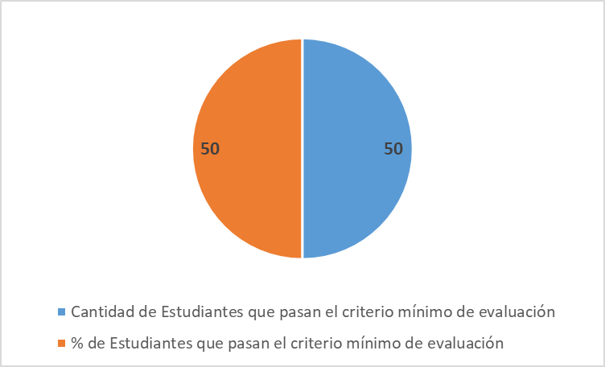
 |  |  |  |  |  | … | 11
 |  |  |  |  |  | … | …
 |  |  |  |  |  | … | …
 |  |  |  |  |  | Promedio | 10.5

 |  |  |  |  |  | Promedio de notas por Sprint
 |  |  |  |  |  | Promedio de notas técnicas | 10

 |  |  |  |  |  | Promedio de notas de HSE | 11

 |  |  |  |  |  | Promedio | 10.5

